Aroscupen
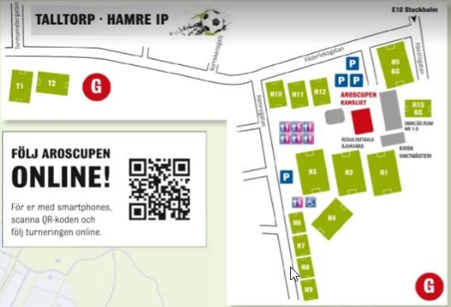
 | GIF Blå | GIF Grön | GIF Röd | GIF | GIF 4 | TOTALT spelschema Aroscupen
 | Amad Azzaddem | Aram Dirkey | Alexander Issa | Axel Kämpe | Alexander Normanian
 | Charlie Edén | Ebbe Skanser | Axel Ramfjell | Elias Livingstone | Henry Källström
 | Filip Bruno | Edvin Thorgren | Charles Forsén | Liam Boström | Melker Backlund
 | Jonathan Söderholm | Elliot Boss | David Sandin | Liam Enqvist | Melker Lauridsen
 | Lucas Wang | Filip Adamsson | Ebbe Tunell | Malte Stranne | Sam Nyrén
 | Ludvig Skarps | Leon Lidström | Gabriel Hettula | Oliver Löfgren | Vile Ryttersson
 | Melvin Tillman | Lewis Rambow | Ryan Holland | Samuel Sjödahl | William Mogadasi
 | Vilgot Knutsson | Love Lindberg | Valdemar Olin | Theodor Hedmark Bergström | Winston Elmesiöö
 | Yones Alawad | Nils Martinsson | Walter Berglund | Theodor Niemi Petersson | Zack Reinholdsson

Ledare | Fredrik Edén | Tobias Sjöberg | Erik Ramfjell | Glenn Boström | Misagh Mogadasi
 | Svante Knutsson |  |  |  | Sahag Normanian

 | Hamre IP & Talltorp, 15e Juni. Matchtid: 2 x 15 min
Tid | GIF Blå | GIF Grön | GIF Röd | GIF | GIF 4
9:20:00 | IFK Stocksund Vit - GIF Blå (Hamre H3A) |  |  |  | GIF 4 - Barkarö SK Blå (Talltorp T2A)
10:00:00 |  | IK Oden Vit - GIF Grön (Hamre H3A) | GIF Röd - Bollstanäs SK 8 (Hamre H3E)
10:40:00 |  |  |  | Hammarby IF 22:2 - GIF (Hamre H3F)
12:40:00 | GIF Blå - Barkarö SK Röd (Talltorp T1A)
13:20:00 |  | Österåker United Vit - GIF Grön (Talltorp T1A) |  |  | GIF 4 - IFK Västerås Vit (Hamre H3C)
14:00:00 |  |  | GIF Röd - Enskede IK Lejon (Hamre H3D)
16:00:00 |  |  | Österåker United Grå - GIF Röd (Talltorp T1A)
16:40:00 |  |  |  | GIF - Ekerö IK Blå (Hamre H3G)

 | Hamre IP & Talltorp, 16e Juni. Matchtid: 2 x 15 min
Tid | GIF Blå | GIF Grön | GIF Röd | GIF | GIF 4
8:40:00 | Skiljebo SK Röd - GIF Blå (Hamre H3A)
9:20:00 |  |  | Vega FC Grön - GIF Röd (Talltorp T1A) |  | GIF 4 - Västerås IK 2 (Hamre H3G)
10:00:00 |  | GIF Grön - Vega FC Blå (Hamre H3E) |  | Skiljebo Svart - GIF (Hamre H3G)
11:20:00 | GIF Blå - Irsta IF 2 (Hamre H3D)
12:00:00 |  |  | GIF Röd - Vendelsö IK Grön (Hamre H3C) |  | Brommapojkarna 20:2 - GIF 4 (Hamre H3F)
12:40:00 |  | Sala FF 1 - GIF Grön (Hamre H3D)
13:20:00 |  |  |  | GIF - Vendelsö IK Grå (Hamre H3G)
14:40:00 | GIF Blå - Vendelsö IK Brun (Hamre H3E)
15:20:00 |  | GIF Grön - Enskede IK Tigrar (Hamre H3F) |  |  | Bollstanäs SK Gul - GIF 4 (Hamre H3A)
16:00:00 |  |  |  | Bollstanäs SK Gul - GIF (Hamre H3G)

